Solicitud gráfica
 | Área: | Matemáticas |  |  | Fecha:
 | Grado: | 7 |  |  | 2016-02-02
 | Título del tema: | Los números racionales |  |  | ¿Cuaderno de estudio o recurso? | Cuaderno de Estudio
 | Editor: | Adriana Ma. Pachón |  |  |  | F6

 | Código guión o recurso: | MA_07_05_CO | ← Para determinar este código, visite la hoja de Ayuda
 |  |  |  |  | ESPECIFICACIÓN DE ARCHIVOS A ENTREGAR
Núm. | Archivo Shutterstock o ruta en web | Imagen para: | Tipo | Formato | Nombre imagen SMALL | Tamaño imagen SMALL | Nombre imagen ZOOM | Tamaño imagen ZOOM | Descripción | Observaciones
IMG01 | Ver descripciòn | Cuaderno de Estudio | Ilustración | Horizontal | MA_07_05_CO_IMG01_small | 526 x 370 px | MA_07_05_CO_IMG01_zoom | 800 x 600 px | 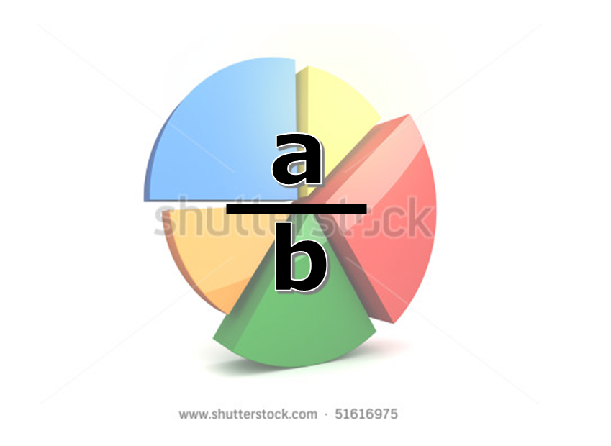 La imagen es para el ícono del guión. La imagen fue tomada de shutterstock 51616975

